信用交易
融资融券市场交易数据统计(2024-06-21)

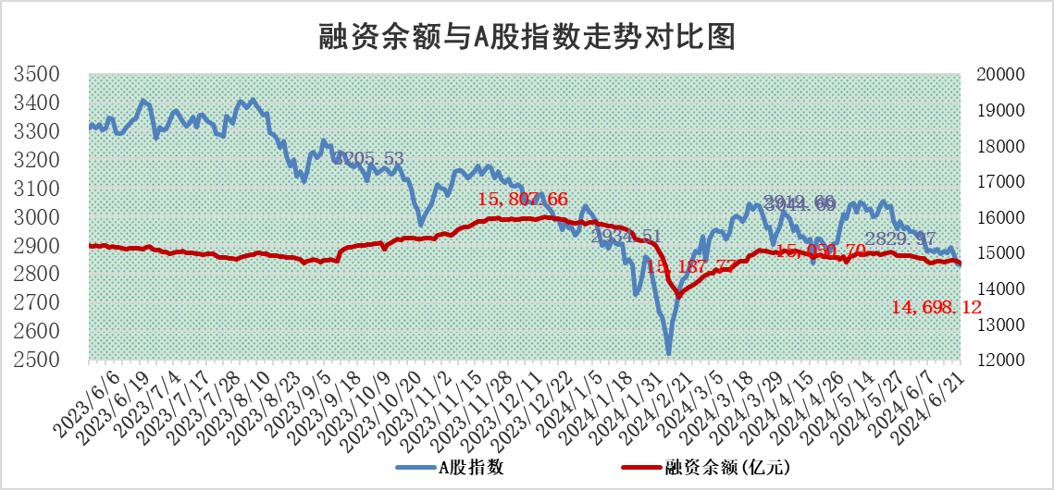
标的证券 | 融资融券余额（亿元） | 融资余额（亿元） | 融券余额（亿元） | 融资买入额（亿元） | 融资融券规模变化（亿元） | 融资余额增幅(‰) | 融券余额增幅(%)
统计数据 | 15,034.68 | 14,698.12 | 325.88 | 2,903.84 | -51.11 | -3.47 | 0.08

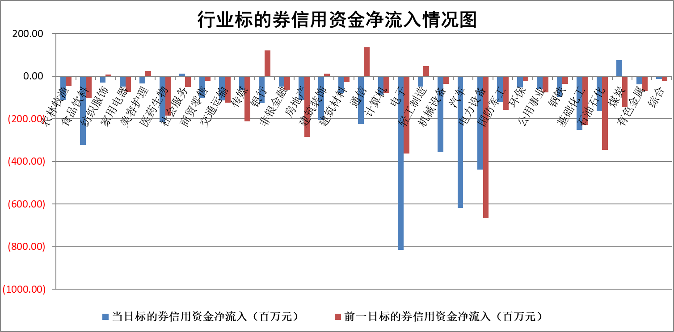

标的基金代码 | 标的基金简称 | 融资余额/市值(%) | 融资余额增幅(%) | 融资买入额/成交金额(%) | （融资余额净增额-融券余额净增额）/市值(‱) | 融券余额降幅(%) | ABS[（融资余额净增额-融券余额净增额）/市值净增额-1](%)
159902 | 华夏中小板ETF | 1.36 | -0.60 | 0.80 | -0.82 | 0.23 | 96.54
159915 | 易方达创业板ETF | 1.97 | 5.25 | 266858.68 | 9.84 | -0.09 | 133.93
159919 | 嘉实沪深300ETF | 0.69 | 1.59 | 7.16 | 1.16 | 2.11 | 91.50
159920 | 华夏恒生ETF | 40.79 | -0.04 | 9.70 | -1.76 | 1.35 | 98.72
159922 | 嘉实中证500ETF | 0.42 | -1.73 | 5.83 | -0.89 | -0.13 | 106.82
159925 | 南方沪深300ETF | 0.21 | 49.40 | 6.73 | 6.92 | 0.17 | 140.67
159928 | 消费ETF | 1.08 | 1.73 | 0.68 | 1.85 | 0.50 | 103.69
159934 | 易方达黄金ETF | 85.40 | -0.58 | 4.52 | -49.99 | 0.00 | 210.81
159939 | 全指信息技术ETF | 0.79 | -3.39 | 42.18 | -2.78 | 0.00 | 104.60
159940 | 全指金融地产ETF | 0.11 | 0.56 | 0.00 | 0.06 | 0.00 | 100.00
159995 | 半导体芯片ETF | 2.24 | -0.15 | 126.74 | -0.39 | -0.34 | 101.15
159997 | 天弘中证电子ETF | 2.08 | 0.17 | 1.54 | 0.36 | -0.90 | 99.60
159998 | 天弘中证计算机主题ETF | 0.57 | -4.20 | 0.01 | -2.58 | -0.60 | 104.35
510050 | 华夏上证50ETF | 3.91 | -0.63 | 326.65 | -2.44 | 0.96 | 98.31
510180 | 华安上证180ETF | 0.46 | -7.64 | 1.14 | -3.76 | 6.38 | 81.85
510880 | 华泰柏瑞红利ETF | 0.27 | -3.66 | 2.11 | -1.81 | -95.81 | 103.36
510900 | 易方达恒生H股ETF | 50.45 | -1.01 | 5.06 | -51.57 | 0.00 | 36.83
511010 | 5年期国债ETF | 6.46 | -0.21 | 0.00 | -1.35 | 0.00 | 73.30
511380 | 可转债及可交换债券ETF | 2.82 | -8.76 | 64.16 | -27.03 | 0.41 | 109.74
512000 | 全指证券ETF | 9.04 | -0.07 | 24.52 | -1.36 | -10.67 | 102.64
512010 | 沪深300医药卫生ETF | 6.71 | 1.28 | 78.66 | 8.56 | 0.49 | 152.37
512070 | 沪深300非银ETF | 2.37 | -0.46 | 131.60 | -0.58 | 8.39 | 100.38
512400 | 南方中证申万有色金属ETF | 1.82 | 1.52 | 0.77 | 3.03 | 1.36 | 83.63
512580 | 广发中证环保产业ETF | 1.19 | -1.49 | 0.06 | -1.79 | 0.22 | 91.97
512660 | 国泰中证军工ETF | 2.79 | 0.34 | 16.25 | -0.11 | -4.09 | 100.46
512800 | 华宝中证银行ETF | 12.99 | -0.22 | 1.23 | -2.99 | -0.37 | 99.22
512980 | 广发中证传媒ETF | 1.63 | -1.69 | 254.27 | -2.94 | -1.30 | 109.11
515030 | 华夏中证新能源汽车ETF | 2.61 | 0.33 | 5.59 | 3.97 | 23.62 | 103.78
515050 | 华夏中证5G通信主题ETF | 0.91 | 4.73 | 9.74 | 3.91 | -2.38 | 95.17
515070 | 华夏中证人工智能ETF | 2.57 | -0.42 | 4.54 | -1.50 | -0.64 | 169.78
标的股票比较指标 |  | 融资余额/流通A股市值(%) | 融资余额增幅(%) | 融资买入额/成交金额(%) | （融资余额净增额-融券余额净增额）/流通A股市值(‱) | 融券余额降幅(%) | ABS[（融资余额净增额-融券余额净增额）/流通A股市值净增额-1](%)
前十名标的个股 |  | 仁东控股 | 奥尼电子 | 司尔特 | 锴威特 | 智慧农业 | 光庭信息
 |  | 雅博股份 | 逸飞激光 | 亚通股份 | 逸飞激光 | 安达智能 | 意华股份
 |  | 容百科技 | 锴威特 | 广电网络 | 亚通股份 | 气派科技 | 莱特光电
 |  | 中研股份 | 思林杰 | 鑫科材料 | 碧兴物联 | 节能铁汉 | 辰奕智能
 |  | 纽泰格 | 埃科光电 | 光电股份 | 奥尼电子 | 必易微 | 方邦股份
 |  | 福星股份 | 通行宝 | 豫光金铅 | 灿瑞科技 | 风光股份 | 快可电子
 |  | 东方通 | 浩辰软件 | 东峰集团 | 思林杰 | 聚胶股份 | 华特达因
 |  | 宝鹰股份 | 南芯科技 | 安杰思 | 浙江恒威 | 申华控股 | 泰祥股份
 |  | 数码视讯 | 新泉股份 | 泛亚微透 | 晓程科技 | 卓郎智能 | 中路股份
 |  | 盛帮股份 | 灿瑞科技 | 正海生物 | 司南导航 | 宝鹰股份 | 万事利
后十名标的个股 |  | 锦州港 | 满坤科技 | 普利制药 | 满坤科技 | 瑞斯康达 | 麦捷科技
 |  | 中泰化学 | 崇德科技 | 东旭蓝天 | 天承科技 | 会稽山 | 华秦科技
 |  | 特发信息 | 老凤祥 | 酒钢宏兴 | 众智科技 | 海普瑞 | 安井食品
 |  | 海峡创新 | 众智科技 | 东旭光电 | 崇德科技 | 腾景科技 | 瑜欣电子
 |  | 傲农生物 | 天承科技 | 威创股份 | 精智达 | 海利得 | 燕东微
 |  | 超华科技 | 宗申动力 | 锦州港 | 卓锦股份 | 中国电信 | 中青旅
 |  | 华微电子 | 安井食品 | 中泰化学 | 宗申动力 | 索宝蛋白 | 顺络电子
 |  | 证通电子 | 招商公路 | 特发信息 | 双乐股份 | 瑞联新材 | 鲁抗医药
 |  | 爱康科技 | 桂冠电力 | 海峡创新 | 万祥科技 | 通行宝 | 光电股份
 |  | 长江健康 | 涛涛车业 | 傲农生物 | 康鹏科技 | 天际股份 | 华勤技术
说明：1.以上普通交易数据和信用交易数据皆以交易日收盘后数据为基准；2.上述标的证券总数据只计算标的证券市场总数据，不包括从标的证券中调出去标的证券数据，所以与交易所公布的总值略有不同； 3.上述行业采用申万一级行业分类；4.以上标的基金和标的个股中比较的6个指标值中：前5个（从左至右）为正向指标，值越大排名越靠前；第6个为逆向指标，值越小，排名越靠前；5.第6个指标中ABS[]表示求绝对值，其主要用于考量信用资金相对净流入对股价相对净变化的贡献程度；6.数据来源：wind，交易所。

 |  |  |  | 证券代码 | 新增融资余额 | 融资买入额 | 融资买入增幅前10
 |  | 1 | 奥尼电子 | 301189 | 12557165 | 18074758 | 54%
 |  | 2 | 逸飞激光 | #N/A | #N/A | #N/A | #N/A
 |  | 3 | 锴威特 | #N/A | #N/A | #N/A | #N/A
 |  | 4 | 思林杰 | 688115 | 9309008 | 18829043 | 32%
 |  | 5 | 埃科光电 | #N/A | #N/A | #N/A | #N/A
 |  | 6 | 通行宝 | 301339 | 27101550 | 63213717 | 23%
 |  | 7 | 浩辰软件 | #N/A | #N/A | #N/A | #N/A
 |  | 8 | 南芯科技 | #N/A | #N/A | #N/A | #N/A
 |  | 9 | 新泉股份 | 603179 | 19633595 | 21050505 | 20%
 |  | 10 | 灿瑞科技 | 688061 | 12577179 | 23429599 | 19%

